内存
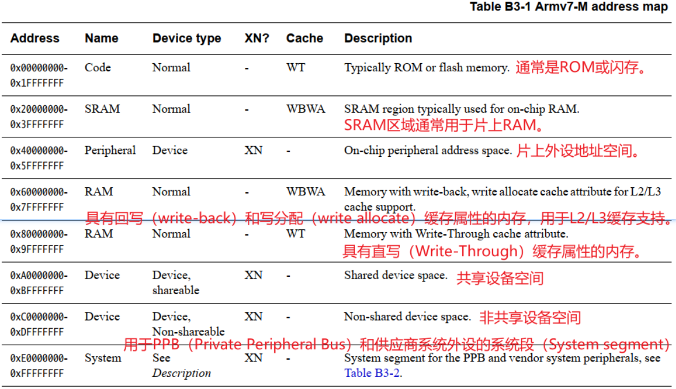
H743XIH6内存 | 地址范围 | 大小 | 时钟最大速度 | 带宽 | 备注 | DMA访问情况 | 缓存策略 | 疑问
ITCM | 0x0000_0000~0x0000_FFFF | 64KB | 480MHz | 480MHz*64bit=3840MB/s | +RW |  | 使能MPU后，默认策略WT |  | 最快 | 快 | 慢 | 最慢
DTCM | 0x2000_0000~0x2001_FFFF | 128KB | 480MHz | 480MHz*64bit=3840MB/s | 1、LVGL内存池100KB（lv_conf.h文件中指定，创建tlsf内存池，sct文件中未指定该区域） 2、栈0x2000，即8KB 3、堆0x4000即16KB 4、+RW |  | 使能MPU后，默认策略WBWA
AXI-SRAM | 0x2400_0000~0x2407_FFFF | 512KB | 240MHz | 240MHz*64bit=1920MB/s | 1、LVGL缓冲区1-150KB(800*480/5) 2、+RW | DMA2D | Outer and inner Non-cacheable（关闭AXI SRAM缓存）
SRAM1 | 0x3000_0000~0x3001_FFFF | 128KB | 240MHz | 240MHz*32bit=960MB/s | 1、LVGL缓冲区2-150KB(800*480/5) 2、+RW |  | Outer and inner Non-cacheable（关闭AXI SRAM缓存）
SRAM2 | 0x3002_0000~0x3003_FFFF | 128KB | 240MHz | 240MHz*32bit=960MB/s |  |  | Outer and inner Non-cacheable（关闭AXI SRAM缓存）
SRAM3 | 0x3004_0000~0x3004_7FFF | 32KB | 240MHz | 240MHz*32bit=960MB/s |  |  | Outer and inner Non-cacheable（关闭AXI SRAM缓存）
SRAM4 | 0x3800_0000~0x3800_FFFF | 64KB | 240MHz | 240MHz*32bit=960MB/s | +RW |  | Outer and inner Non-cacheable（关闭AXI SRAM缓存）
BKSRAM | 0x3880_0000~0x3880_0FFF | 4KB | 240MHz | 240MHz*32bit=960MB/s | 未使用 |  | 使能MPU后，默认策略WBWA
SDRAM | 0xC000_0000~0xC1FF_FFFF | 32MB | 【测试的配置】FMC 200MHz内核时钟，SDRAM 100MHz CLK | 【对应测试结果】-O2优化，写入速度186MB/s，读出速度135MB/s | 1、作为显存使用了800*480*2B=750KB，颜色格式 RGB565，sct文件中未指定该区域 2、左边两列数据不是极限值 | DMA2D | Write-through, no write allocate（可以保证DMA读取正确！但是DMA写入可能会导致CPU读取出错） | 上电后何时开始工作的？会不会造成上电花屏？？
FreeRTOS堆大小 | sct中指定为+RW | 15KB

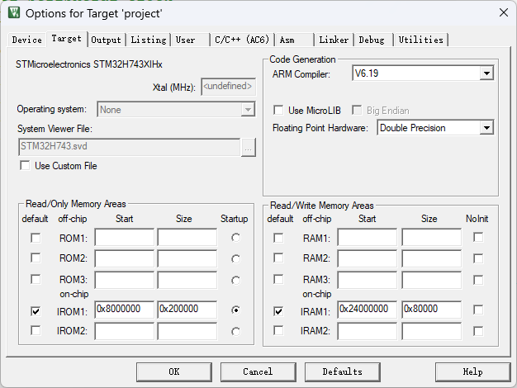
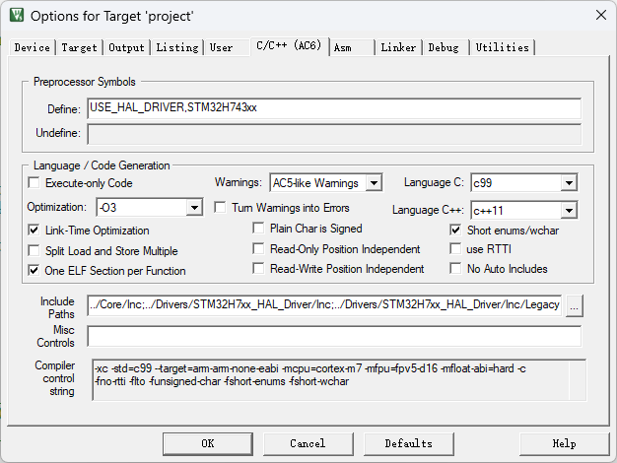
Keil配置项 | 配置
编译器版本 | AC6 CLANG v6.19
优化 | O3（可以极大提高LVGL的FPS）
MicroLIB | 不使用（因为使用了MicroLIB函数受限，可能引发意想不到的错误）
浮点硬件 | 双精度浮点

LVGL绘制缓冲区 | AXI-SRAM | 48*800*2B*2=150KB | 25FPS | 双缓冲区 | DMA2D从该缓冲区搬运数据到外部SDRAM
 | DTCM❌ | 40*800*2B*2=125KB | 25FPS | 双缓冲区 | 无法使用DMA2D flush！可以使用MDMA搬运数据
LVGL内存池 | DTCM | 100KB | 40FPS |  | CPU使用的数据，MDMA搬运？？无需搬运

由于总线矩阵的存在，各个主控的道路四通八达，从而可以让 DMA 和 CPU 同时开工，但是注意一点，如果他们同时访问的同一个外设，会有一点性能影响的。
iCache的作用是缓存指令，dCache是缓存数据。为什么我们要把两种缓存分开呢？CPU在执行程序时，可以同时获取指令和数据，做到硬件上的并行，提升性能。指令和数据在硬件对缓存的处理上不同。

DMA | 通道 | 源地址 | 目标地址 | 备注
DMA1 | 0 | UART1数据寄存器 | 接收数组 | UART1 DMA接收
DMA1 | 1 | 发送数组 | UART1数据寄存器 | UART1 DMA发送
DMA2D | 无 | LVGL缓冲区（位于AXI-SRAM/SRAM1/2），双缓冲区，各150KB大小 | SDRAM显存区域，750KB大小 | 把渲染数据搬运到SDRAM的显存

